2022년 1월 20일 1시 19분 9초
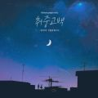

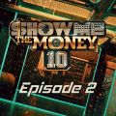
취중고백 | 김민석 (멜로망스) | 취중고백
사랑은 늘 도망가 | 임영웅 | 신사와 아가씨 OST Part.2
회전목마 (Feat. Zion.T, 원슈타인) (Prod. Slom) | sokodomo | 쇼미더머니 10 Episode 2
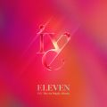
ELEVEN | IVE (아이브) | ELEVEN
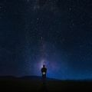
Counting Stars (Feat. Beenzino) | BE'O (비오) | Counting Stars
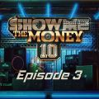
리무진 (Feat. MINO) (Prod. GRAY) | BE'O (비오) | 쇼미더머니 10 Episode 3
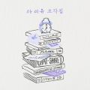
겨울잠 | 아이유 | 조각집

Dreams Come True | aespa | Dreams Come True - SM STATION

Step Back | GOT the beat | Step Back

Can't Control Myself | 태연 (TAEYEON) | Can't Control Myself
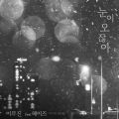
눈이 오잖아(Feat.헤이즈) | 이무진 | 눈이 오잖아(Feat.헤이즈)

이제 나만 믿어요 | 임영웅 | 내일은 미스터트롯 우승자 특전곡

다정히 내 이름을 부르면 |  | 다정히 내 이름을 부르면 (경서예지 x 전건호)
만남은 쉽고 이별은 어려워 (Feat. Leellamarz) (Prod. TOIL) | 베이식 (Basick) | 쇼미더머니 10 Episode 3

Christmas Tree | V | 그 해 우리는 OST Part.5
드라마 | 아이유 | 조각집

그대라는 사치 | 임영웅 | 사랑의 콜센타 PART62

다시 사랑한다면 (김필 Ver.) | 임영웅 | 사랑의 콜센타 PART56

별빛 같은 나의 사랑아 | 임영웅 | 별빛 같은 나의 사랑아

잊었니 | 임영웅 | 사랑의 콜센타 PART60
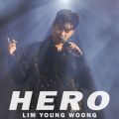
HERO | 임영웅 | HERO

strawberry moon | 아이유 | strawberry moon

끝사랑 | 임영웅 | 사랑의 콜센타 PART61
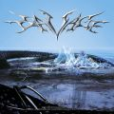
Savage | aespa | Savage - The 1st Mini Album

언덕나무 | 이승윤 | 그 해 우리는 OST Part.7

흰눈 | 먼데이 키즈 (Monday Kiz) | 흰눈

STAY |  | Stay
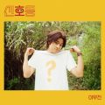
신호등 | 이무진 | 신호등
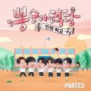
Bk Love | 임영웅 | 뽕숭아학당 PART23

Next Level | aespa | Next Level
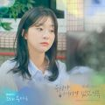
우리가 헤어져야 했던 이유 | 비비 (BIBI) | 그 해 우리는 OST Part.2

호랑수월가 | 탑현 | 호랑수월가

불협화음 (Feat. AKMU) (Prod. GRAY) | Mudd the student | 쇼미더머니 10 Semi Final

서랍 | 10CM | 그 해 우리는 OST Part.1

네가 없는 밤 (Feat. ASH ISLAND) (Prod. GRAY) | BE'O (비오) | 쇼미더머니 10 Final

너를 생각해 | 주시크 (Joosiq) | 너를 생각해

계단말고 엘리베이터 | 임영웅 | 계단말고 엘리베이터

Butter | 방탄소년단 | Butter
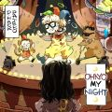
OHAYO MY NIGHT |  | OHAYO MY NIGHT

쉬어 (Feat. MINO) (Prod. GRAY) |  | 쇼미더머니 10 Episode 1

사랑이 아니었다고 말하지 마요 | 이예준 | 사랑이 아니었다고 말하지 마요

문득 | BE'O (비오) | Bipolar

이별후회 | 김나영 | 그 해 우리는 OST Part.4

2022년 1월 20일 1시 32분 1초
 | 취중고백 | 김민석 (멜로망스) | 취중고백
 | 사랑은 늘 도망가 | 임영웅 | 신사와 아가씨 OST Part.2
 | 회전목마 (Feat. Zion.T, 원슈타인) (Prod. Slom) | sokodomo | 쇼미더머니 10 Episode 2
 | ELEVEN | IVE (아이브) | ELEVEN
 | Counting Stars (Feat. Beenzino) | BE'O (비오) | Counting Stars
 | 리무진 (Feat. MINO) (Prod. GRAY) | BE'O (비오) | 쇼미더머니 10 Episode 3
 | 겨울잠 | 아이유 | 조각집
 | Dreams Come True | aespa | Dreams Come True - SM STATION
 | Step Back | GOT the beat | Step Back
 | Can't Control Myself | 태연 (TAEYEON) | Can't Control Myself
 | 눈이 오잖아(Feat.헤이즈) | 이무진 | 눈이 오잖아(Feat.헤이즈)
 | 이제 나만 믿어요 | 임영웅 | 내일은 미스터트롯 우승자 특전곡
 | 다정히 내 이름을 부르면 | 경서예지, 전건호 | 다정히 내 이름을 부르면 (경서예지 x 전건호)
 | 만남은 쉽고 이별은 어려워 (Feat. Leellamarz) (Prod. TOIL) | 베이식 (Basick) | 쇼미더머니 10 Episode 3
 | Christmas Tree | V | 그 해 우리는 OST Part.5
 | 드라마 | 아이유 | 조각집
 | 그대라는 사치 | 임영웅 | 사랑의 콜센타 PART62
 | 다시 사랑한다면 (김필 Ver.) | 임영웅 | 사랑의 콜센타 PART56
 | 별빛 같은 나의 사랑아 | 임영웅 | 별빛 같은 나의 사랑아
 | 잊었니 | 임영웅 | 사랑의 콜센타 PART60
 | HERO | 임영웅 | HERO
 | strawberry moon | 아이유 | strawberry moon
 | 끝사랑 | 임영웅 | 사랑의 콜센타 PART61
 | Savage | aespa | Savage - The 1st Mini Album
 | 언덕나무 | 이승윤 | 그 해 우리는 OST Part.7
 | 흰눈 | 먼데이 키즈 (Monday Kiz) | 흰눈
 | STAY | The Kid LAROI, Justin Bieber | Stay
 | 신호등 | 이무진 | 신호등
 | Bk Love | 임영웅 | 뽕숭아학당 PART23
 | Next Level | aespa | Next Level
 | 우리가 헤어져야 했던 이유 | 비비 (BIBI) | 그 해 우리는 OST Part.2
 | 호랑수월가 | 탑현 | 호랑수월가
 | 불협화음 (Feat. AKMU) (Prod. GRAY) | Mudd the student | 쇼미더머니 10 Semi Final
 | 서랍 | 10CM | 그 해 우리는 OST Part.1
 | 네가 없는 밤 (Feat. ASH ISLAND) (Prod. GRAY) | BE'O (비오) | 쇼미더머니 10 Final
 | 너를 생각해 | 주시크 (Joosiq) | 너를 생각해
 | 계단말고 엘리베이터 | 임영웅 | 계단말고 엘리베이터
 | Butter | 방탄소년단 | Butter
 | OHAYO MY NIGHT | 디핵 (D-Hack), PATEKO (파테코) | OHAYO MY NIGHT
 | 쉬어 (Feat. MINO) (Prod. GRAY) | 아넌딜라이트(Anandelight), unofficialboyy, BE'O (비오), 지구인, Mudd the student | 쇼미더머니 10 Episode 1
 | 사랑이 아니었다고 말하지 마요 | 이예준 | 사랑이 아니었다고 말하지 마요
 | 문득 | BE'O (비오) | Bipolar
 | 이별후회 | 김나영 | 그 해 우리는 OST Part.4
 | Permission to Dance | 방탄소년단 | Butter / Permission to Dance
 | Wake Up (Prod. 코드 쿤스트) | 개코, 아우릴고트 (OUREALGOAT), SINCE, 안병웅, Tabber, 조광일 | 쇼미더머니 10 Episode 1
 | Dynamite | 방탄소년단 | Dynamite (DayTime Version)
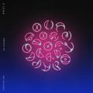 | My Universe | Coldplay, 방탄소년단 | My Universe
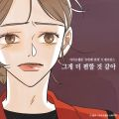 | 그게 더 편할 것 같아 (N번째 연애 X 멜로망스) | 멜로망스 | 그게 더 편할 것 같아 (N번째 연애 X 멜로망스)
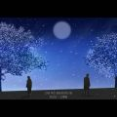 | 안녕 우린 헤어져야만 해 | 전상근, 신예영 | 안녕 우린 헤어져야만 해
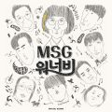 | 바라만 본다 | MSG워너비(M.O.M) | MSG워너비 1집
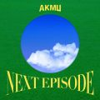 | 낙하 (with 아이유) | AKMU (악뮤) | NEXT EPISODE
 | Celebrity | 아이유 | IU 5th Album 'LILAC'
 | Weekend | 태연 (TAEYEON) | Weekend
 | 여름비 | 샘김 (Sam Kim) | 그 해 우리는 OST Part.8
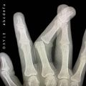 | abcdefu | GAYLE | abcdefu
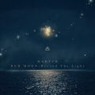 | 찰나가 영원이 될 때 (The Eternal Moment) | 마크툽 (MAKTUB) | Red Moon : Beyond The Light
 | 정거장 | 아이유 | 조각집
 | 헤픈 우연 | 헤이즈 (Heize) | HAPPEN
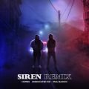 | 사이렌 Remix (Feat. UNEDUCATED KID, Paul Blanco) | 호미들 | 사이렌 Remix
 | 라일락 | 아이유 | IU 5th Album 'LILAC'
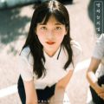 | 밤하늘의 별을(2020) | 경서 | 밤하늘의 별을(2020)
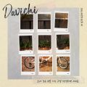 | 소녀 같은 맘을 가진 그댈 생각하면 아파요 | 다비치 | 소녀 같은 맘을 가진 그댈 생각하면 아파요 (다비치 X soundtrack#1)
 | Bad Habits | Ed Sheeran | =
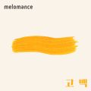 | 고백 | 멜로망스 | 세 번째 '고백'
 | 어떻게 이별까지 사랑하겠어, 널 사랑하는 거지 | AKMU (악뮤) | 항해
 | 추억은 만남보다 이별에 남아 | 정동하 | 추억은 만남보다 이별에 남아
 | 러브레터 | 아이유 | 조각집
 | Off My Face | Justin Bieber | Justice (The Complete Edition)
 | 모든 날, 모든 순간 (Every day, Every Moment) | 폴킴 | '키스 먼저 할까요?' OST Part.3
 | 밝게 빛나는 별이 되어 비춰줄게 | 송이한 | 밝게 빛나는 별이 되어 비춰줄게
 | 내 손을 잡아 | 아이유 | 최고의 사랑 OST Part.4
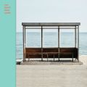 | 봄날 | 방탄소년단 | YOU NEVER WALK ALONE
 | 눈이 오던 날 (Feat. SOLE) | 기리보이 | 눈이 오던 날
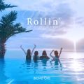 | 롤린 (Rollin') | 브레이브걸스 | Rollin'
 | Still I Love You | 토요태 | Still I Love You
 | 작은 것들을 위한 시 (Boy With Luv) (Feat. Halsey) | 방탄소년단 | MAP OF THE SOUL : PERSONA
 | Blueming | 아이유 | Love poem
 | Dun Dun Dance | 오마이걸 (OH MY GIRL) | Dear OHMYGIRL
 | 오늘도 빛나는 너에게 (To You My Light) (Feat.이라온) | 마크툽 (MAKTUB) | Red Moon : To You My Light
 | 시간을 거슬러 (낮에 뜨는 달 X 케이윌) | 케이윌 | 시간을 거슬러 (낮에 뜨는 달 X 케이윌)
 | MBTI (Feat. 쿠기 & 로꼬) (Prod. GRAY) | BE'O (비오) | 쇼미더머니 10 Semi Final
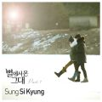 | 너의 모든 순간 | 성시경 | 별에서 온 그대 OST Part.7
 | 너 | 아이유 | 조각집
 | Savage Love (Laxed - Siren Beat) (BTS Remix) | Jawsh 685, Jason Derulo, 방탄소년단 | Savage Love (Laxed - Siren Beat) [BTS Remix]
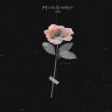 | 그날에 나는 맘이 편했을까 | 이예준 | 그날에 나는 맘이 편했을까
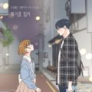 | 취기를 빌려 (취향저격 그녀 X 산들) | 산들 | 취기를 빌려 (취향저격 그녀 X 산들)
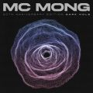 | 죽을 만큼 아파서 (Feat. JAMIE (제이미)) | MC몽 | 20th Anniversary Edition ‘Dark Hole’
 | 오묘해 | 휘인 (Whee In) | WHEE
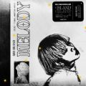 | 멜로디 | ASH ISLAND | 멜로디
 | 비가 오는 날엔 (2021) | 헤이즈 (Heize) | 비가 오는 날엔 (2021)
 | Queendom | Red Velvet (레드벨벳) | Queendom - The 6th Mini Album
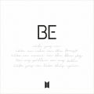 | Life Goes On | 방탄소년단 | BE
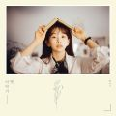 | 나 그댈위해 시 한편을 쓰겠어 | 케이시 (Kassy) | 옛이야기
 | ASAP | STAYC(스테이씨) | STAYDOM
 | 좋아좋아 | 조정석 | 슬기로운 의사생활 시즌2 OST Part 5
 | Snowman | Sia | Everyday Is Christmas (Snowman Deluxe Edition)
 | DUMB DUMB | 전소미 | DUMB DUMB
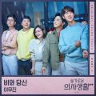 | 비와 당신 | 이무진 | 슬기로운 의사생활 시즌2 OST Part 1
 | 호우주의 (Feat. 개코, 넉살 (Nucksal)) (Prod. 코드 쿤스트) | 조광일 | 쇼미더머니 10 Semi Final
 | 탕!♡ | MINO (송민호) | "TO INFINITY."

